skupina A,C
Diaková
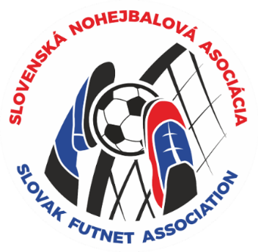 | 1. |  |  |  | 2. |  |  |  | 3. |  |  |  | 4. |  |  |  | Body | Sety | Lopty | Umiestnenie
 | Chalupa |  |  |  | Dulava |  |  |  | Nguyen |  |  |  | Viňanská

Chalupa | A |  |  |  | 11 | : | 8 | 2 | 11 | : | 3 | 2 | 11 | : | 4 | 2 | 6 | 6:0 | 66:36 | 1
 |  |  |  |  | 11 | : | 6 |  | 11 | : | 6 |  | 11 | : | 9
Dulava | 8 | : | 11 | 0 | A |  |  |  | 11 | : | 10 | 1 | 11 | : | 7 | 2 | 3 | 3:3 | 55:59 | 2
 | 6 | : | 11 |  |  |  |  |  | 8 | : | 11 |  | 11 | : | 9
Nguyen | 3 | : | 11 | 0 | 10 | : | 11 | 1 | A |  |  |  | 9 | : | 11 | 1 | 2 | 2:4 | 50:57 | 3
 | 6 | : | 11 |  | 11 | : | 8 |  |  |  |  |  | 11 | : | 5
Viňanská | 4 | : | 11 | 0 | 7 | : | 11 | 0 | 11 | : | 9 | 1 | A |  |  |  | 1 | 1:5 | 45:64 | 4
 | 9 | : | 11 |  | 9 | : | 11 |  | 5 | : | 11
Diaková
 | 1. |  |  |  | 2. |  |  |  | 3. |  |  |  | 4. |  |  |  | Body | Sety | Lopty | Umiestnenie
 | Križko |  |  |  | Haník |  |  |  | D.Novák

Križko | C |  |  |  | 8 | : | 11 | 1 | 11 | : | 8 | 1 |  |  |  |  | 2 | 2:2 | 37:35 | 2
 |  |  |  |  | 11 | : | 5 |  | 7 | : | 11
Haník | 11 | : | 8 | 1 | C |  |  |  | 11 | : | 8 | 2 |  |  |  |  | 3 | 3:1 | 38:32 | 1
 | 5 | : | 11 |  |  |  |  |  | 11 | : | 5
D.Novák | 8 | : | 11 | 1 | 8 | : | 11 | 0 | C |  |  |  |  |  |  |  | 1 | 1:3 | 32:40 | 3
 | 11 | : | 7 |  | 5 | : | 11

